Outline
Program Outline
Outline Screen | Ngôn ngữ lập trình
 | JavaScript
 | OutLine - Xử lý function
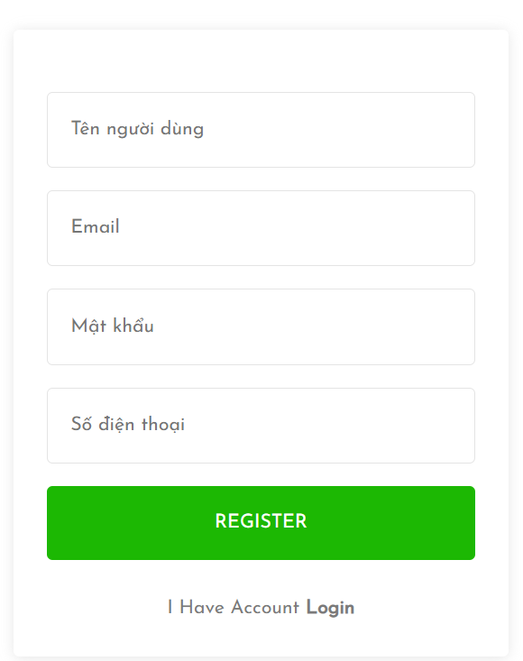
 | Cho phép người dùng đăng kí (nếu người dùng chưa có tài khoản)
 | Sau khi đăng kí, người dùng sẽ được dùng các chức năng như mua hàng, thêm sản phẩm vào giỏ hàng, bình luận, đánh giá

